Ejemplo (3x4)
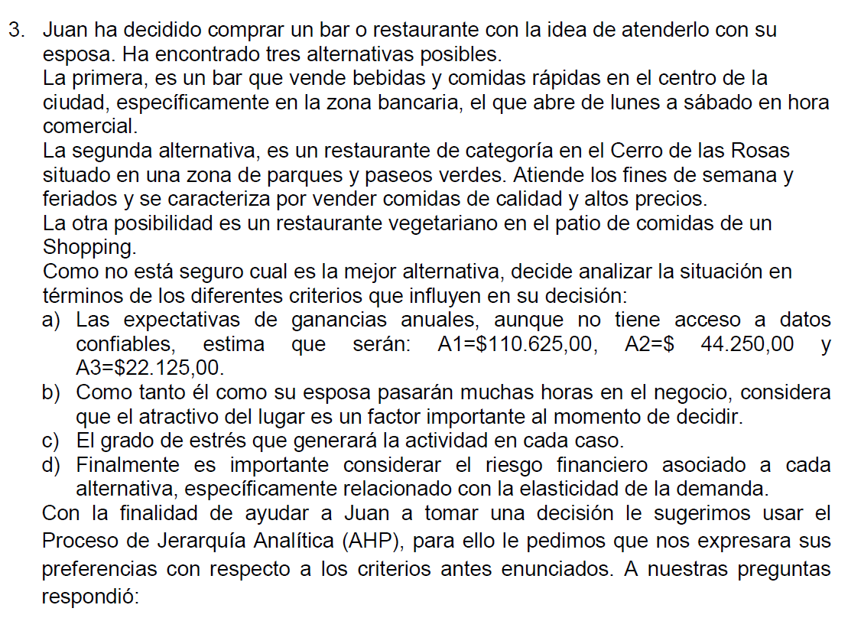

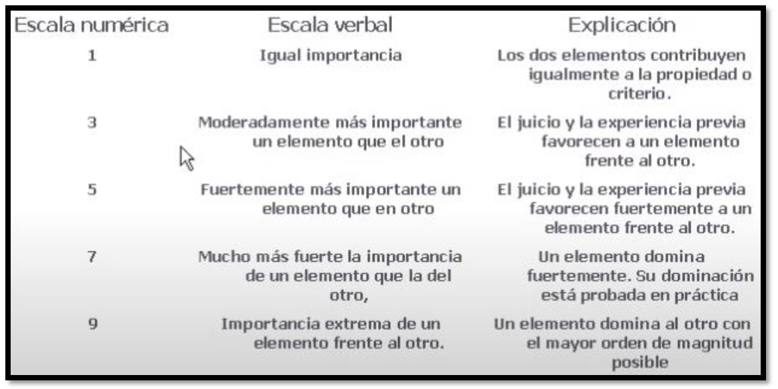

 | Matriz de comparación por pares : CRITERIOS
 |  | Expectativas | Atractivo | Stress | Riesgo F | Matriz normalizada |  |  |  | Vector Promedio |  | Multiplicación de matrices | n (opciones) | IC | IA | RC
 | Expectativas | 1.00 | 7.00 | 3.00 | 9.00 | 0.6300 | 0.5250 | 0.6908 | 0.4500 | 0.5739 | 0.91102756892 | 2.48 | 4.00 | 0.0897 | 0.90 | 0.0997
Índice de consistencia
IC = (Nmax-n) / (n-1)
IC = (4,27-4)/(4-1) = 0,0897
Razón de consistencia RC <= 0,1
RC = IC /AI = 0,0897/0,9 = 0,0996
 | Atractivo | 0.14 | 1.00 | 0.20 | 3.00 | 0.0900 | 0.0750 | 0.0461 | 0.1500 | 0.0903 | 1.20 | 0.36
 | Stress | 0.33 | 5.00 | 1.00 | 7.00 | 0.2100 | 0.3750 | 0.2303 | 0.3500 | 0.2913 | 1.2651428571 | 1.25
 | Riesgo F | 0.11 | 0.33 | 0.14 | 1.00 | 0.0700 | 0.0250 | 0.0329 | 0.0500 | 0.0445 | 0.88947368421 | 0.18
 | Suma | 1.59 | 13.33 | 4.34 | 20.00 |  |  |  |  |  | Total n_max | 4.27

Nmax = sumatoria (v. promedio criterio i * v. total de columna criterio i)
Nmax = 0,5739*1,59 + 0,0903*13,33 + 0,2913*4,34 + 0,0445*20 = 4,27
 | Detección de incosistencias: |  |  |  |  |  |  |  |  |  |  | 4.27
 |  | 70.00 | 10.00 | 23.33 | 7.78
 |  | Expectativas | Atractivo | Stress | Riesgo F
70.00 | Expectativas | 1.00 | 7.00 | 3.00 | 9.00
10.00 | Atractivo | 0.14 | 1.00 | 0.43 | 1.29
23.33 | Stress | 0.33 | 2.33 | 1.00 | 3.00
7.78 | Riesgo F | 0.11 | 0.78 | 0.33 | 1.00

 | Criterio: Atractivo

> mejor Vf/Vc
Índice de consistencia
IC = (Nmax-n) / (n-1)
IC = (3,06-3)/(3-1) = 0,0310
Razón de consistencia RC <= 0,1
RC = IC /AI = 0,0310/0,58 = 0,0534
 |  | A | B | C | Matriz normalizada |  |  | Vector Promedio |  |  |  | Multiplicación de matrices | n (opciones) | IC | IA | RC
 | A | 1.00 | 4.00 | 0.25 | 0.1905 | 0.2857 | 0.1837 | 0.2200 |  |  |  | 0.67 | 3.00 | 0.0310 | 0.58 | 0.0534
 | B | 0.25 | 1.00 | 0.11 | 0.0476 | 0.0714 | 0.0816 | 0.0669 |  |  |  | 0.20
 | C | 4.00 | 9.00 | 1.00 | 0.7619 | 0.6429 | 0.7347 | 0.7132 |  |  |  | 2.20
 | Suma | 5.25 | 14.00 | 1.36 |  |  |  |  |  |  | Total n_max | 3.06
Nmax = sumatoria (v. promedio alternativa i * v. total de columna alternativa i)
Nmax = 3,06

 | Criterio: Grado de stress

> peor Vc/Vf
Índice de consistencia:
IC = (Nmax-n) / (n-1)
IC = (3,07-3)/(3-1) = 0,0352
Razón de consistencia RC <= 0,1
RC = IC /AI = 0,0352/0,58 = 0,0607
 |  | A | B | C | Matriz normalizada |  |  | Vector Promedio |  |  |  | Multiplicación de matrices | n (opciones) | IC | IA | RC
 | A | 1.00 | 0.33 | 0.50 | 0.1667 | 0.2000 | 0.1111 | 0.1593 |  |  |  | 0.48 | 3.00 | 0.0352 | 0.58 | 0.0607
 | B | 3.00 | 1.00 | 3.00 | 0.5000 | 0.6000 | 0.6667 | 0.5889 |  |  |  | 1.82
 | C | 2.00 | 0.33 | 1.00 | 0.3333 | 0.2000 | 0.2222 | 0.2519 |  |  |  | 0.77
 | Suma | 6.00 | 1.67 | 4.50 |  |  |  |  |  |  | Total n_max | 3.07

> peor Vc/Vf
 | Criterio: Riesgo financiero
 |  |  | 1
 |  | A | B | C | Matriz normalizada |  |  | Vector Promedio |  |  |  | Multiplicación de matrices | n (opciones) | IC | IA | RC
2 | A | 1.00 | 0.50 | 0.14 | 0.1000 | 0.0769 | 0.1064 | 0.0944 |  |  |  | 0.28 | 3.00 | 0.0124 | 0.58 | 0.0213
Índice de consistencia
IC = (Nmax-n) / (n-1)
IC = (3,02-3)/(3-1) = 0,0124
Razón de consistencia RC <= 0,1
RC = IC /AI = 0,0124/0,58 = 0,02
 | B | 2.00 | 1.00 | 0.20 | 0.2000 | 0.1538 | 0.1489 | 0.1676 |  |  |  | 0.50
 | C | 7.00 | 5.00 | 1.00 | 0.7000 | 0.7692 | 0.7447 | 0.7380 |  |  |  | 2.24
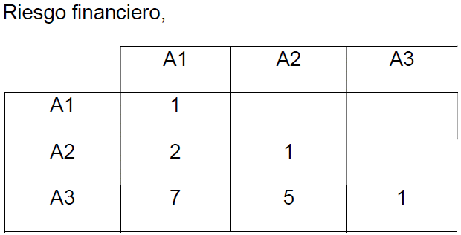
 | Suma | 10.00 | 6.50 | 1.34 |  |  |  |  |  |  | Total n_max | 3.02

> mejor Vf/Vc
 | Criterio: Expectativa de ganancias (números)
 |  | 110,625 € | 44,250 € | 22,125 €
 |  | A | B | C | Matriz normalizada |  |  | Vector Promedio |  |  |  | Multiplicación de matrices | n (opciones) | IC | IA | RC
110,625 € | A | 1.00 | 2.50 | 5.00 | 0.6250 | 0.6250 | 0.6250 | 0.6250 |  |  |  | 1.88 | 3.00 | 0.0000 | 0.58 | 0.0000
Índice de consistencia
IC = (Nmax-n) / (n-1)
IC = (3,0-3)/(3-1) = 0,0000
Razón de consistencia RC <= 0,1
RC = IC /AI = 0,0/0,58 = 0,00
44,250 € | B | 0.40 | 1.00 | 2.00 | 0.2500 | 0.2500 | 0.2500 | 0.2500 |  |  |  | 0.75
22,125 € | C | 0.20 | 0.50 | 1.00 | 0.1250 | 0.1250 | 0.1250 | 0.1250 |  |  |  | 0.38
 | Suma | 1.60 | 4.00 | 8.00 |  |  |  |  |  |  | Total n_max | 3.00

 | Matriz de alternativas vs criterios
 |  | Expectativas | Atractivo | Stress | Riesgo F | Total | Ranking
 | A | 0.6250 | 0.2200 | 0.1593 | 0.0944 | 0.4292 | 1
 | B | 0.2500 | 0.0669 | 0.5889 | 0.1676 | 0.3285 | 2
 | C | 0.1250 | 0.7132 | 0.2519 | 0.7380 | 0.2423 | 3
 | Suma | 0.5739 | 0.0903 | 0.2913 | 0.0445

Elección de mejor negocio

Expectativas
Atractivo
Stress
Riesgo Financ.

Alt A
Alt A
Alt A
Alt A
Alt B
Alt B
Alt B
Alt B
Alt B
Alt B
Alt B
Alt B

